KONTUR3C
 |  |  |  |  |  | RADIO 1992/11 p.23

Fmax= | 3.50 | MHz | Ckmin= | 216.29 | pF | dC= | 93.28 | pF
Fmin= | 3.00 | MHz | Ckmax= | 309.57 | pF | kC= | 1.43
Lk= | 8.000 | uH
Cmin= | 10.00 | pF
Cmax= | 360.00 | pF | Cpar= | 345.90 | pF
Выходные данные.
kCvar= | 36 |  | Cser= | 551.38 | pF
Cген= | 42

Cser
Cpar
Lk

Желтым выделены ячейки, в которые вносятся исходные данные. Сген - это собственная емкость промежуточных расчетов.
генератора (монтажная, емкость активных элементов -транзисторов или ламп) в точке подключения контура.
Результаты расчета в ячейках Cpar, Cser - обозначения согласно приложенной схемы. Если расчетные значения
получились отрицательные, значит при указанных исходных данных такой диапазон частот перекрыть нельзя, требуется их
изменить ( чаще всего величину индуктивности). Справа в верхних ячейках результаты

Проверка
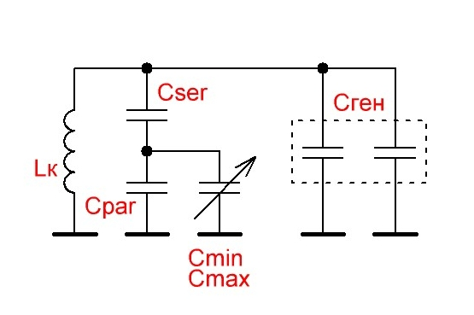
Результат
Cmin= | 10 | пФ | Ск min= | 256.43181818 | F max= | 3.514 | МГц
Cmax= | 360 | пФ | Ск max= | 340.53658537 | F min= | 3.049 | МГц
kCvar= | 36
Lk= | 8 | мкГн
Cген= | 42 | пФ
Вводим данные.
Cpar= | 360 | пФ
Cser= | 510 | пФ

